Ark3
Informasjon om økonomi
Denne malen kan du bruke til å lage oversikt over kostnader og finansiering til bruk i søknad om Merkur-støtte. Informasjonen kan limes inn på side 7 av søknadskjemaet.
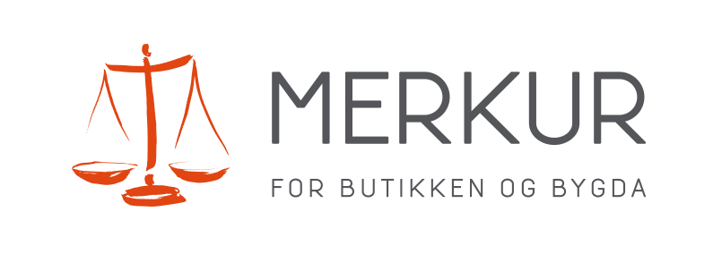

Spesifikasjon av kostnadsplan
 | Kostnadstype |  | Beløp u/mva
1
2
3
4
5
6
7
8
Legg til fleire rader om naudsynt
 |  | sum | 0

Spesifikasjon av finansieringsplan
 | Finansieringskilde |  | Beløp u/mva
1
2
3
4
5
6
7
8
Legg til fleire rader om naudsynt
 |  | sum | 0

